Hoja1
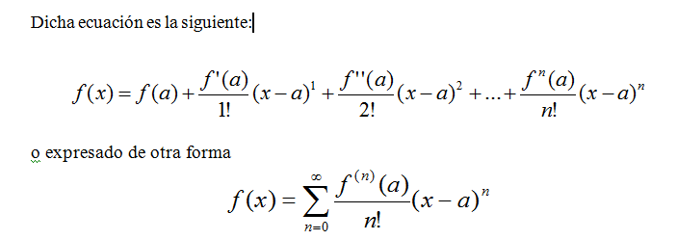
Tabla
Funcion: f(x)= | Ln(2+x)
Punto de partida: a= | 0
Valor a calcular: x= | 0.2
h=x-a | 0.2

Derivadas:
f(x) | ln(2+a) | 0.69314718056
f'(x) | 1/2+a | 0.5
f''(x) | (-1/(2+a)^2) | -0.25
f'''(x) | 2/(2+a)^3 | 0.25
f''''(x) | (-6/(2+a)^4) | -0.375
f'''''(x) | 24/(2+a)^5 | 0.75

Resultado: Dado hasta la quinta derivada
f(0,2)= | 0.78845751389
Resultado real:
f(0,2)= | 0.78845736036

